ログイン画面
個別画面設計書
1.1 ページ概要

 | ページID | P101101
 | ページ名 | ログイン
 | ページ概要 | 各ユーザのID、パスワードを入力することでログイン認証を行う

1.2 画面レイアウト

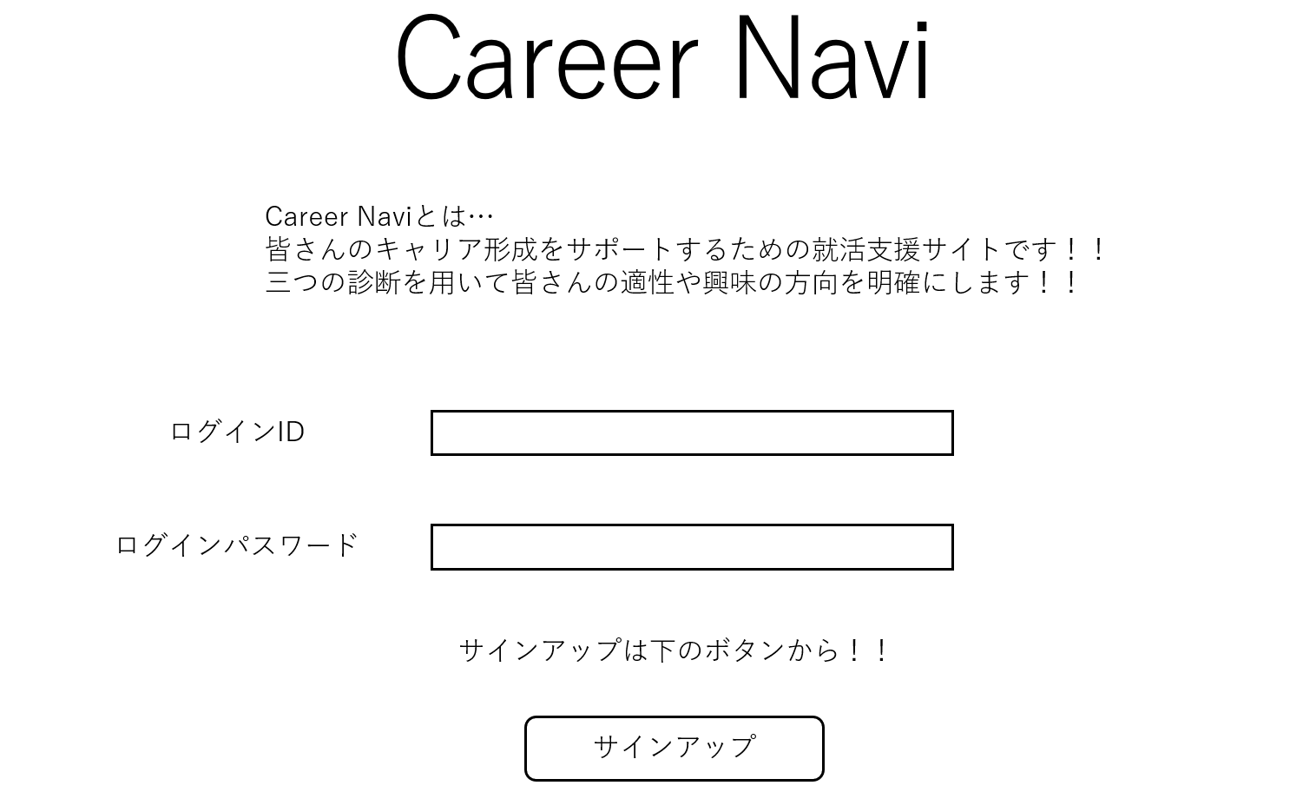

1.3 画面項目定義

 | No, | 表示情報
 |  | 画面項目名 | 画面項目種別 | 情報取得元 | 編集仕様 | 初期値 | 必須
 | 1 | ログインID | テキスト入力 | - | 編集不可 | - | 〇
 | 2 | ログインパスワード | テキスト入力 | - | 編集可能 | - | 〇
 | 3 | サインアップボタン | ボタン | - | 編集不可 | - | -

1.4 入出力一覧

 | No. | 入出力名 | 種別 | I/O | DBアクセス種別 |  |  |  |  | 備考
 |  |  |  |  | C | R | U | D | ロック対象
 | 1 | ログインID | 画面入力 | I | - | 〇 | - | - | - | -
 | 2 | ログインパスワード | 画面入力 | I | - | 〇 | - | - | - | -

1.5 画面イベント一覧

 | No. | 画面イベント名 | 発生タイミング | 画面イベント概要 | 正常時転移先画面 | サーバー通信有無
 | 1 | 初期表示 | - | ログイン画面を表示する | - | あり(同期)
 | 2 | エラー画面遷移 | エラーが発生したとき | エラー画面を表示する | エラー画面 | あり(非同期)
 | 3 | サインアップ画面遷移 | サインアップボタンを押したとき | サインアップ画面に遷移 | サインアップ画面 | あり(非同期)
 | 4 | マイページ遷移 | ログインしたとき | マイページに遷移 | マイページ | あり(非同期)

1.6 画面イベント詳細

 | No. | バリデーション内容 | メッセージID | 埋め込み文字列 | エラー発生時のバリデーション処理継続判定
 | 1 | 全ての入力項目に対してドメインに合う形になっているかについてチェックする | ドメイン別 | ドメイン別 | アラート

1.7 DBアクセス

 | No. | 処理 | アクセス種別 | 内容
 | 1 | ログイン認証 | R | IDとパスワードを認証

ログアウト画面
2.1 ページ概要

 | ページID | P101102
 | ページ名 | ログアウト
 | ページ概要 | ログアウト完了後、ユーザに完了を通知しログイン画面へ遷移させる

2.2 画面レイアウト

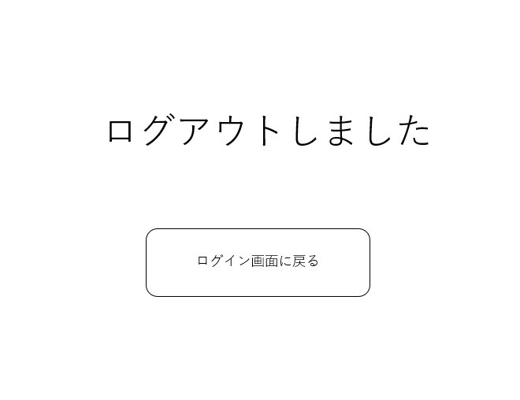

2.3 画面項目定義

 | No, | 表示情報
 |  | 画面項目名 | 画面項目種別 | 情報取得元 | 編集仕様 | 初期値 | 必須
 | 1 | ボタン | ボタン | - | 編集不可 | - | -

2.4 画面イベント一覧

 | No. | 画面イベント名 | 発生タイミング | 画面イベント概要 | 正常時転移先画面 | サーバー通信有無
 | 1 | ログインページに遷移 | ボタンを押したとき | ログイン画面を表示する | ログイン画面 | あり(非同期)

マイページ
3.1ページ概要

 | ページID | P101103
 | ページ名 | マイページ
 | ページ概要 | ログイン中のユーザーが使用可能なメニュー一覧を表示する

3.2 画面レイアウト

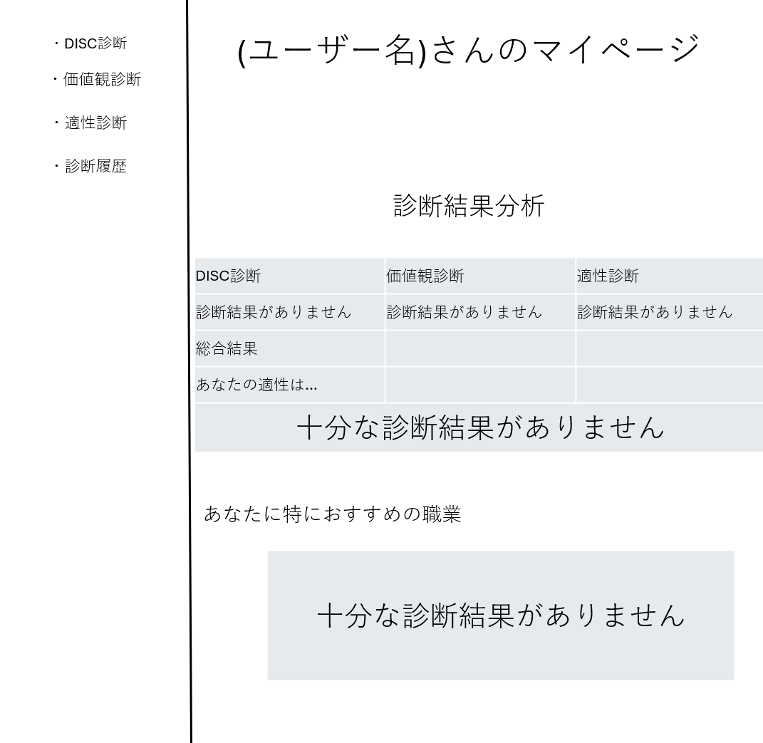

3.3 画面項目定義

 | No, | 表示情報
 |  | 画面項目名 | 画面項目種別 | 情報取得元 | 編集仕様 | 初期値 | 必須
 | 1 | DISC診断ボタン | ボタン | - | 編集不可 | - | -
 | 2 | 価値観診断ボタン | ボタン | - | 編集不可 | - | -
 | 3 | 適性診断ボタン | ボタン | - | 編集不可 | - | -
 | 4 | 診断履歴ボタン | ボタン | - | 編集不可 | - | -
 | 5 | DISC診断結果 | テキスト | DB | 編集不可 | 診断結果がありません | -
 | 6 | 価値観診断結果 | テキスト | DB | 編集不可 | 診断結果がありません | -
 | 7 | 適性診断結果 | テキスト | DB | 編集不可 | 診断結果がありません | -
 | 8 | 総合結果 | テキスト | API | 編集不可 | 十分な診断結果がありません | -

3.4 入出力一覧

 | No. | 入出力名 | 種別 | I/O | DBアクセス種別 |  |  |  |  | 備考
 |  |  |  |  | C | R | U | D | ロック対象
 | 1 | DISC診断ボタン押下 | 画面入力 | I | - | - | - | - | - | -
 | 2 | 価値観診断ボタン押下 | 画面入力 | I | - | - | - | - | - | -
 | 3 | 適性診断ボタン押下 | 画面入力 | I | - | - | - | - | - | -
 | 4 | 診断履歴ボタン押下 | 画面入力 | I | - | - | - | - | - | -
 | 5 | DISC診断結果 | 画面出力 | O | - | 〇 | - | - | - | -
 | 6 | 価値観診断結果 | 画面出力 | O | - | 〇 | - | - | - | -
 | 7 | 適性診断結果 | 画面出力 | O | - | 〇 | - | - | - | -
 | 8 | 総合結果 | 画面出力 | O | - | 〇 | - | - | - | -

3.5 画面イベント一覧

 | No. | 画面イベント名 | 発生タイミング | 画面イベント概要 | 正常時転移先画面 | サーバー通信有無
 | 1 | DISC診断遷移 | DISC診断ボタンが押されたとき | DISC診断ページに遷移 | DISC診断ページ | なし
 | 2 | 価値観判断遷移 | 価値観判断ボタンが押されたとき | 価値観判断ページに遷移 | 価値観判断ページ | なし
 | 3 | 適性診断遷移 | 適性診断ボタンが押されたとき | 適性診断ページに遷移 | 適性診断ページ | なし
 | 4 | 診断履歴ページ遷移 | 診断履歴ボタンが押されたとき | 診断履歴画面に遷移 | 診断履歴ページ | なし
 | 5 | 初期画面表示 | マイページに遷移するとき | マイページに遷移 | マイページ | あり(非同期)

汎用エラー
4.1ページ概要

 | ページID | P101104
 | ページ名 | 汎用エラー
 | ページ概要 | 発生したエラーの内容を表示する

4.2 画面レイアウト

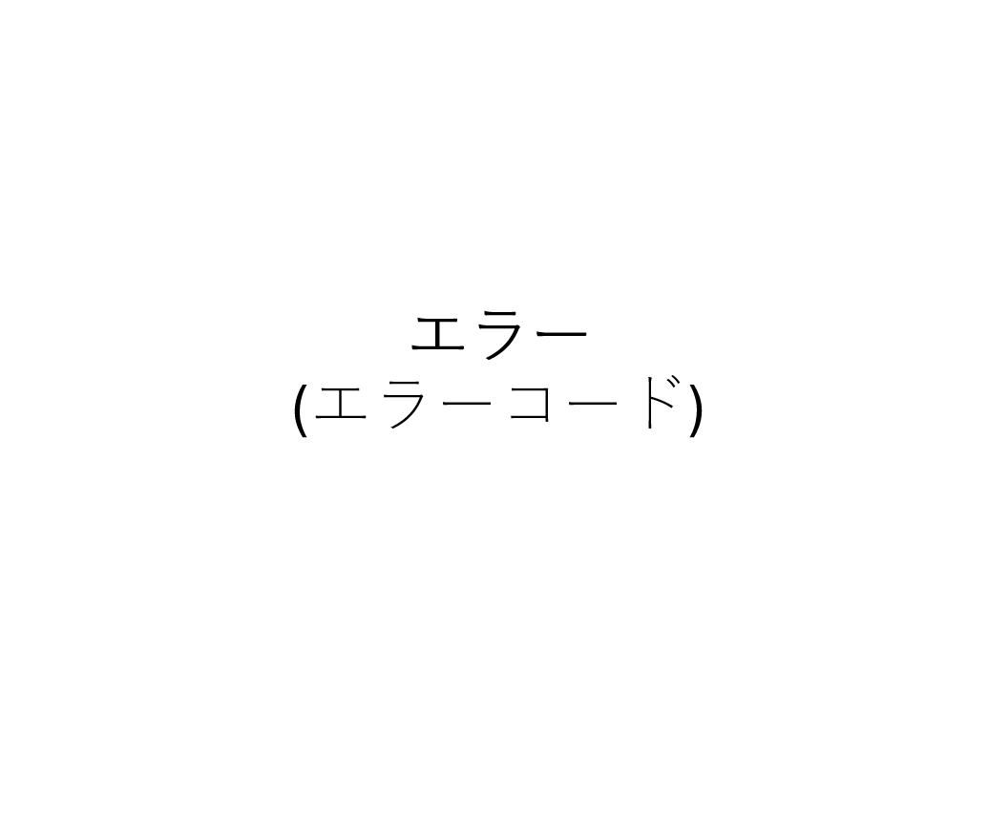

4.3 画面項目定義

 | No, | 表示情報
 |  | 画面項目名 | 画面項目種別 | 情報取得元 | 編集仕様 | 初期値 | 必須
 | 1 | エラーコード表示 | テキスト | サーバー返却値 | 編集不可 | - | -

4.4 入出力一覧

 | No. | 入出力名 | 種別 | I/O | DBアクセス種別 |  |  |  |  | 備考
 |  |  |  |  | C | R | U | D | ロック対象
 | 1 | エラーコード表示 | テキスト | O | - | 〇 | - | - | - | -

4.5 DBアクセス

 | No. | 処理 | アクセス種別 | 内容
 | 1 | エラーコード表示 | R | エラーコードを確認する

サインアップ
5.1ページ概要

 | ページID | P101105
 | ページ名 | サインアップ
 | ページ概要 | ユーザ登録に必要な情報を入力させ、ユーザ登録を行う

5.2 画面レイアウト

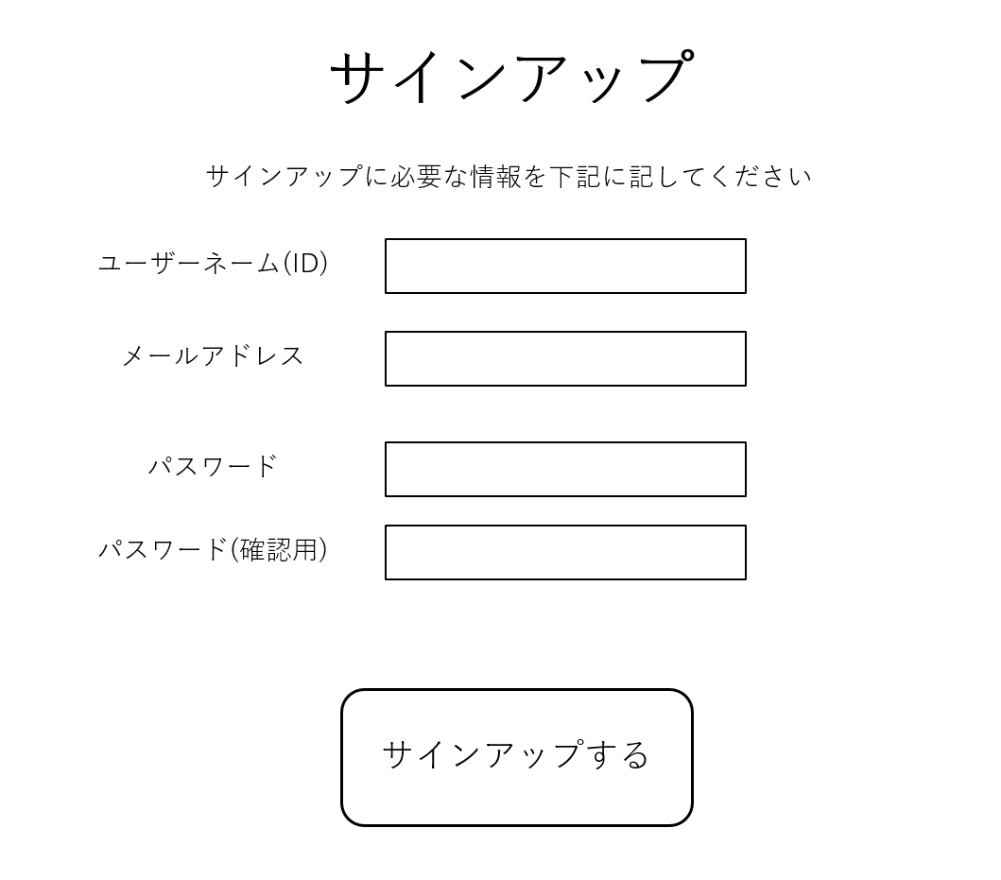

5.3 画面項目定義

 | No, | 表示情報
 |  | 画面項目名 | 画面項目種別 | 情報取得元 | 編集仕様 | 初期値 | 必須
 | 1 | ユーザーネーム | テキスト入力 | - | 編集不可 | - | 〇
 | 2 | メールアドレス | テキスト入力 | - | 編集不可 | - | 〇
 | 3 | パスワード | テキスト入力 | - | 編集不可 | - | 〇
 | 4 | パスワード(確認用) | テキスト入力 | - | 編集不可 | - | 〇
 | 5 | サインアップボタン | ボタン | - | 編集不可 | - | -

5.4 入出力一覧

 | No. | 入出力名 | 種別 | I/O | DBアクセス種別 |  |  |  |  | 備考
 |  |  |  |  | C | R | U | D | ロック対象
 | 1 | ユーザーネーム | 画面入力 | I | - | - | - | - | - | -
 | 2 | メールアドレス | 画面入力 | I | - | - | - | - | - | -
 | 3 | パスワード | 画面入力 | I | - | - | - | - | - | -
 | 4 | パスワード(確認用) | 画面入力 | I | - | - | - | - | - | -
 | 5 | サインアップボタン押下 | 画面入力 | I | - | - | - | - | - | -
 | 6 | ユーザー登録処理 | DB更新 | O | 〇 | - | - | - | - | -
 | 7 | ユーザー重複チェック | DB参照 | O | - | 〇 | - | - | -

5.5 画面イベント一覧

 | No. | 画面イベント名 | 発生タイミング | 画面イベント概要 | 正常時転移先画面 | サーバー通信有無
 | 1 | 画面の初期表示 | サインアップ画面に移行したとき | サインアップ画面に遷移 | サインアップ画面 | なし
 | 2 | サインアップ処理 | サインアップボタンが押されたとき | サインアップ情報の確認 | - | あり(同期)
 | 3 | ログインページ遷移 | サインアップ情報が正しかった時 | ログインページに移行 | ログインページ | なし
 | 4 | サインアップエラー | サインアップ情報が正しくなかったとき | アラートで正しくない項目を知らせる | - | なし

5.6 画面イベント詳細

 | No. | バリデーション内容 | メッセージID | 埋め込み文字列 | エラー発生時のバリデーション処理継続判定
 | 1 | 全ての入力項目に対してドメインに合う形になっているかについてチェックする | ドメイン別 | ドメイン別 | アラート

5.7 DBアクセス

 | No. | 処理 | アクセス種別 | 内容
 | 1 | サインアップ認証 | C | IDとパスワードを保存

DISC診断
6.1ページ概要

 | ページID | P102101
 | ページ名 | DISC診断
 | ページ概要 | 40の質問に答えてユーザーの行動パターンのタイプを診断する

6.2 画面レイアウト

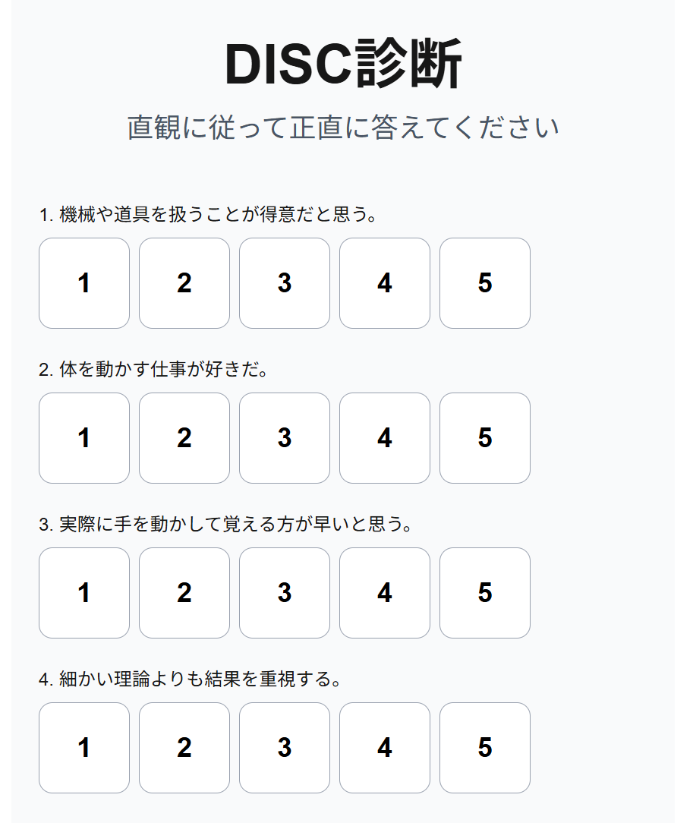

6.3 画面項目定義

 | No, | 表示情報
 |  | 画面項目名 | 画面項目種別 | 情報取得元 | 編集仕様 | 初期値 | 必須
 | 1 | 質問一覧 | テキスト | DB | 編集不可 | - | -
 | 2 | 点数のボタン一覧 | ボタン | - | 編集不可 | 0 | 〇
 | 3 | 結果確認ボタン | ボタン | - | 編集不可 | - | -

6.4 入出力一覧

 | No. | 入出力名 | 種別 | I/O | DBアクセス種別 |  |  |  |  | 備考
 |  |  |  |  | C | R | U | D | ロック対象
 | 1 | 点数ボタン押下 | 画面入力 | I | - | - | - | - | - | -
 | 2 | 結果確認ボタン押下 | 画面入力 | I | 〇 | - | - | - | - | -

6.5 画面イベント一覧

 | No. | 画面イベント名 | 発生タイミング | 画面イベント概要 | 正常時転移先画面 | サーバー通信有無 | 備考
 | 1 | 点数ボタン変色 | 点数ボタンが押されたとき | 点数ボタンの色が変わる | - | なし | -
 | 2 | 結果確認 | 結果確認ボタンが押されたとき | 入力された結果を確認してどのページに遷移するか決める | - | なし | -
 | 3 | 結果の保存 | 結果確認ボタンが押されたとき | 入力された結果を保存 | - | あり(同期) | -
 | 4 | ページの遷移 | 結果処理がすべて終わったとき | ページの遷移 | 結果ページ | なし | 結果がDタイプの時→D結果表示 結果がIタイプの時→I結果表示 結果がSタイプの時→S結果表示 結果がCタイプの時→C結果表示

6.6 画面イベント詳細

 | No. | バリデーション内容 | メッセージID | 埋め込み文字列 | エラー発生時のバリデーション処理継続判定
 | 1 | 全ての入力項目に対してドメインに合う形になっているかについてチェックする | ドメイン別 | ドメイン別 | アラート

6.7 DBアクセス

 | No. | 処理 | アクセス種別 | 内容
 | 1 | 結果の保存 | C | 結果を保存

DISC結果
7.1ページ概要

 | ページID | P102102
 | ページ名 | DISC診断結果
 | ページ概要 | DISC診断後にその結果を表示する

7.2 画面レイアウト

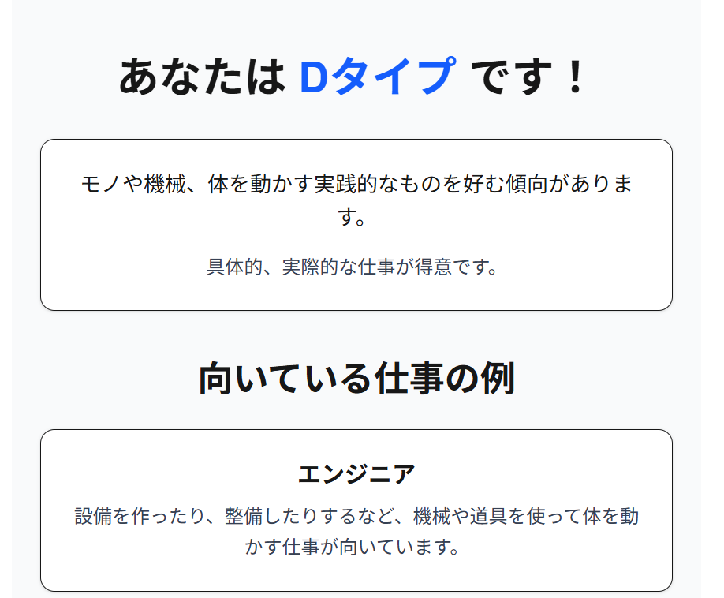

7.3 画面項目定義

 | No, | 表示情報
 |  | 画面項目名 | 画面項目種別 | 情報取得元 | 編集仕様 | 初期値 | 必須
 | 1 | 結果表示 | テキスト | - | 編集不可 | - | -

価値観診断
8.1ページ概要

 | ページID | P102103
 | ページ名 | 価値観診断
 | ページ概要 | 20の質問に答えてユーザーの価値観パターンのタイプを診断する

8.2 画面レイアウト

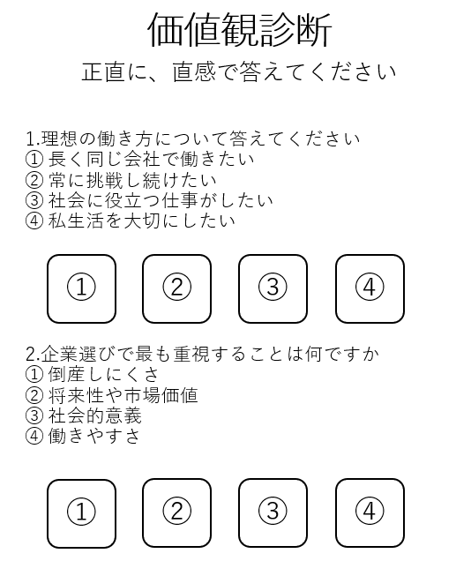

8.3 画面項目定義

 | No, | 表示情報
 |  | 画面項目名 | 画面項目種別 | 情報取得元 | 編集仕様 | 初期値 | 必須
 | 1 | 質問一覧 | テキスト | DB | 編集不可 | - | -
 | 2 | 点数のボタン一覧 | ボタン | - | 編集不可 | 0 | 〇
 | 3 | 結果確認ボタン | ボタン | - | 編集不可 | - | -

8.4 入出力一覧

 | No. | 入出力名 | 種別 | I/O | DBアクセス種別 |  |  |  |  | 備考
 |  |  |  |  | C | R | U | D | ロック対象
 | 1 | 数字ボタン押下 | 画面入力 | I | - | - | - | - | - | -
 | 2 | 結果確認ボタン押下 | 画面入力 | I | 〇 | - | - | - | - | -

8.5 画面イベント一覧

 | No. | 画面イベント名 | 発生タイミング | 画面イベント概要 | 正常時転移先画面 | サーバー通信有無 | 備考
 | 1 | 数字ボタン変色 | 数字ボタンが押されたとき | 数字ボタンの色が変わる | - | なし | -
 | 2 | 結果確認 | 結果確認ボタンが押されたとき | 入力された結果を確認してどのページに遷移するか決める | - | なし | -
 | 3 | 結果の保存 | 結果確認ボタンが押されたとき | 入力された結果を保存 | - | あり(同期) | -
 | 4 | ページの遷移 | 結果処理がすべて終わったとき | ページの遷移 | 結果ページ | なし | 結果が安定タイプの時→安定タイプ結果表示 結果が成長タイプの時→成長タイプ結果表示 結果が社会貢献タイプの時→社会貢献タイプ結果表示 結果がWLBタイプの時→WLBタイプ結果表示

8.6 画面イベント詳細

 | No. | バリデーション内容 | メッセージID | 埋め込み文字列 | エラー発生時のバリデーション処理継続判定
 | 1 | 全ての入力項目に対してドメインに合う形になっているかについてチェックする | ドメイン別 | ドメイン別 | アラート

8.7 DBアクセス

 | No. | 処理 | アクセス種別 | 内容
 | 1 | 結果の保存 | C | 結果を保存

価値観診断結果
9.1ページ概要

 | ページID | P102104
 | ページ名 | 価値観診断結果
 | ページ概要 | 価値観診断後にその結果を表示する

9.2 画面レイアウト

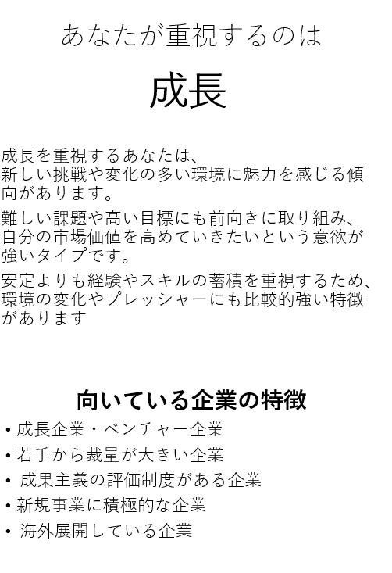

9.3 画面項目定義

 | No, | 表示情報
 |  | 画面項目名 | 画面項目種別 | 情報取得元 | 編集仕様 | 初期値 | 必須
 | 1 | 結果表示 | テキスト | - | 編集不可 | - | -

適性診断
10.1ページ概要

 | ページID | P102105
 | ページ名 | 適性診断
 | ページ概要 | 3種類に分けた能力についてそれぞれの問題を制限時間以内にどれだけ解くことができるかによって適性の高い職業を診断する

10.2 画面レイアウト
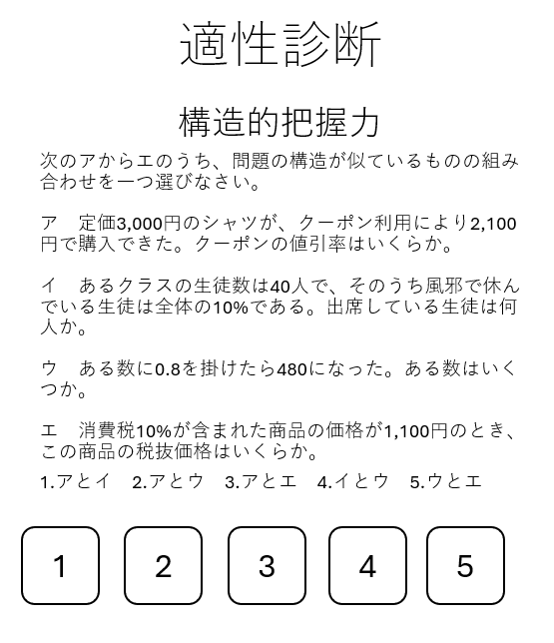

10.3 画面項目定義

 | No, | 表示情報
 |  | 画面項目名 | 画面項目種別 | 情報取得元 | 編集仕様 | 初期値 | 必須
 | 1 | 質問一覧 | テキスト | DB | 編集不可 | - | -
 | 2 | 点数のボタン一覧 | ボタン | - | 編集不可 | 0 | 〇
 | 3 | 結果確認ボタン | ボタン | - | 編集不可 | - | -

10.4 入出力一覧

 | No. | 入出力名 | 種別 | I/O | DBアクセス種別 |  |  |  |  | 備考
 |  |  |  |  | C | R | U | D | ロック対象
 | 1 | 点数ボタン押下 | 画面入力 | I | - | - | - | - | - | -
 | 2 | 結果確認ボタン押下 | 画面入力 | I | 〇 | - | - | - | - | -

10.5 画面イベント一覧

 | No. | 画面イベント名 | 発生タイミング | 画面イベント概要 | 正常時転移先画面 | サーバー通信有無 | 備考
 | 1 | 点数ボタン変色 | 点数ボタンが押されたとき | 点数ボタンの色が変わる | - | なし | -
 | 2 | 結果確認 | 結果確認ボタンが押されたとき | 入力された結果を確認してどのページに遷移するか決める | - | なし | -
 | 3 | 結果の保存 | 結果確認ボタンが押されたとき | 入力された結果を保存 | - | あり(同期) | -
 | 4 | ページの遷移 | 結果処理がすべて終わったとき | ページの遷移 | 結果ページ | なし | 言語能力が高い場合→言語能力ページ 非言語能力が高い場合→非言語能力ページ 構造把握能力が高い場合→構造把握能力ページ
 | 5 | 初期画面表示 | マイページに遷移するとき | マイページに遷移 | マイページ | あり(非同期) | -

10.6 画面イベント詳細

 | No. | バリデーション内容 | メッセージID | 埋め込み文字列 | エラー発生時のバリデーション処理継続判定
 | 1 | 全ての入力項目に対してドメインに合う形になっているかについてチェックする | ドメイン別 | ドメイン別 | アラート

10.7 DBアクセス

 | No. | 処理 | アクセス種別 | 内容
 | 1 | 結果の保存 | C | 結果を保存

適性診断結果
10.1ページ概要

 | ページID | P102106
 | ページ名 | 適性診断結果
 | ページ概要 | 適性診断後にその結果を表示する

10.2 画面レイアウト

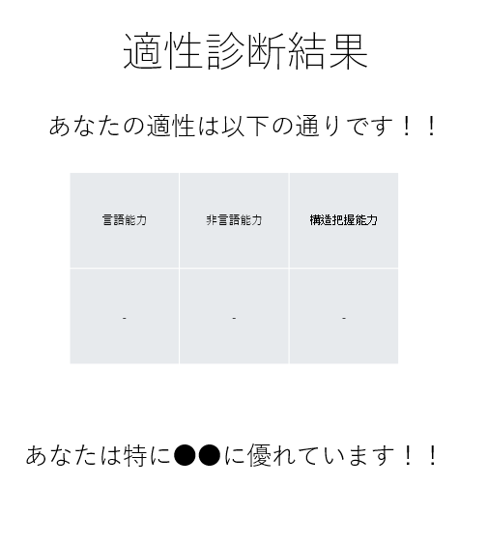

10.3 画面項目定義

 | No, | 表示情報
 |  | 画面項目名 | 画面項目種別 | 情報取得元 | 編集仕様 | 初期値 | 必須
 | 1 | 結果表示 | テキスト | - | 編集不可 | - | -

診断履歴
11.1ページ概要

 | ページID | P102107
 | ページ名 | 診断履歴
 | ページ概要 | どの診断をいつ受けたのかの履歴を表示する

11.2 画面レイアウト

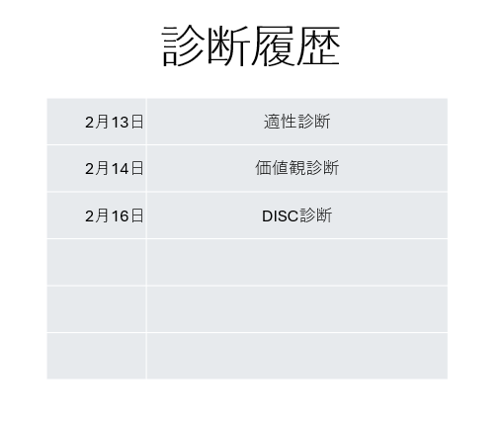

11.3 画面項目定義

 | No, | 表示情報
 |  | 画面項目名 | 画面項目種別 | 情報取得元 | 編集仕様 | 初期値 | 必須
 | 1 | 診断結果リンク | テキストリンク | DB | 編集不可 | - | -

11.4 入出力一覧

 | No. | 入出力名 | 種別 | I/O | DBアクセス種別 |  |  |  |  | 備考
 |  |  |  |  | C | R | U | D | ロック対象
 | 1 | テキストリンク参照 | 画面入力 | I | - | 〇 | - | - | - | -

11.5 画面イベント一覧

 | No. | 画面イベント名 | 発生タイミング | 画面イベント概要 | 正常時転移先画面 | サーバー通信有無 | 備考
 | 1 | テキストリンク参照 | テキストリンクを押したとき | リンクを参照して結果を表示する

11.7 DBアクセス

 | No. | 処理 | アクセス種別 | 内容
 | 1 | 結果の呼び出し | R | 結果のリンクを呼び出し

